RCA
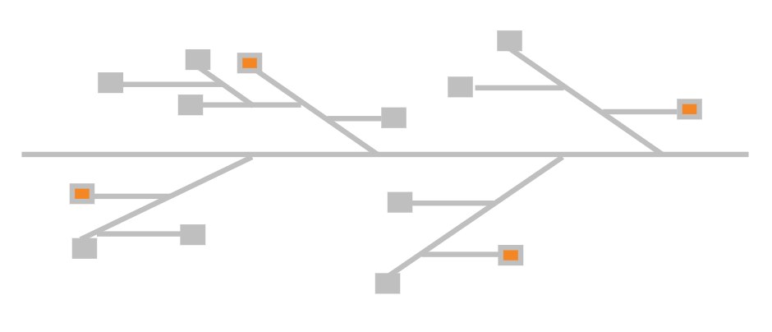
Categories of exploration: - Mgmt / project team communication - Function / function communication - Requirements (internal) - Environment or market (external) - Process - Technology |  | Exploration of causation...
 | Event | Level 1 | Level 2 | Level 3
 | Nulla facilisi. Vivamus efficitur ante euismod tortor tempor imperdiet.
 |  | Maecenas tempor, nisl a convallis interdum, lectus lectus consequat purus, nec tincidunt velit mauris quis turpis. Integer vehicula, justo non posuere placerat, felis lorem tincidunt elit, eget fringilla orci lectus at dolor.
 |  |  | Quisque id magna interdum, fermentum justo sed, maximus lorem. Aenean elementum mauris magna.
 |  |  |  | Nunc sit amet odio vel ex imperdiet dictum, vestibulum dictum enim.

 |  |  | Curabitur vel orci non quam lacinia laoreet. Donec feugiat eu urna eget efficitur.

 |  |  | Aenean vitae magna at turpis porttitor consectetur et sed dolor.
 |  |  |  | Duis ultricies odio ut enim molestie aliquam. In lacinia nulla at nisi.

 | Duis accumsan neque ut tincidunt pharetra.

 | Suspendisse sed odio eu arcu tempus bibendum.

